상품제안서
캔텀블러 칼라500 | 상품코드: F11166

 |  |  |  |  |  |  | 02-412-0044 | www.easy1.co.kr
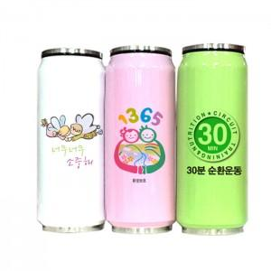

【상세/제작정보】 | ★칼라인쇄 별도문의 바랍니다.

【인쇄/포장옵션】 | 실크, 풀칼라 / 포장지포장

【공급단가】 | 수량 | 100~ | 300~ | 500~ | 1,000~ | 3,000~
*VAT별도 | 단가 | 7,700원 | 7,420원 | 7,150원 | 6,870원 | 6,600원

【상품 URL】 | https://easy1.co.kr:443/src/goods_detail.php?gdno=11166

